E1 New-Raph
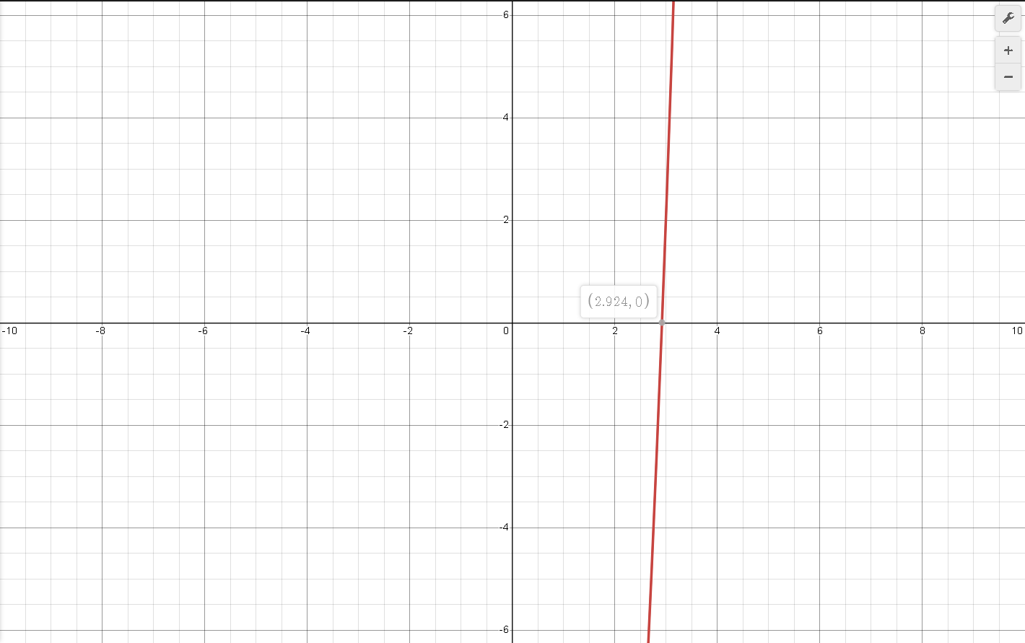
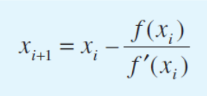
iteraciones | Xi | F(Xi) | F'(xi) | Ea | Et | Valor Verdadero
0 | 3 | 2 | 27 |  | 2.5991792066 | 2.924
1 | 2.9259259259 | 0.048976273942 | 25.683127572 | 2.5316455696 | 0.065866139738
2 | 2.9240189824 | 3.191287179E-05 | 25.649661028 | 0.065216523594 | 0.00064919276263

E2 Sec
iteracion | X(i-1) | X(0) | F(x-1) | F(0) | Ea | Et | Valor Verdadero
1 | 1 | 2 | -1 | 3 |  | 30.548302872 | 1.532
2 | 2 | 1.25 | 3 | -0.796875 | 60 | 18.407310705
$$X_{i+1}= X_{i} − \frac{f\left(X_{i}\right)(X_{i−1} − X_{i})}{f\left(X_{i−1}\right)−f(X_{i})}$$
3 | 1.25 | 1.4074074074 | -0.796875 | -0.43443580755 | 11.184210526 | 8.1326757567
4 | 1.4074074074 | 1.5960829579 | -0.43443580755 | 0.27774183027 | 11.821161898 | 4.1829606977
5 | 1.5960829579 | 1.5225014665 | 0.27774183027 | -0.03832968576 | 4.8329340232 | 0.62000871349
6 | 1.5225014665 | 1.5314246225 | -0.03832968576 | -0.0026828525395 | 0.58267027063 | 0.03755727795
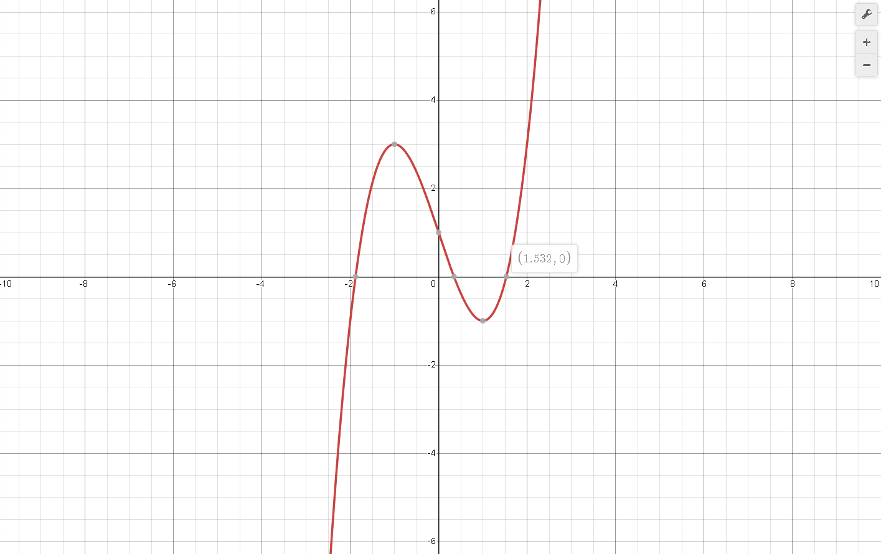
7 | 1.5314246225 | 1.5320961972 | -0.0026828525395 | 2.9550394596E-05 | 0.043833716977 | 0.0062791914302
8 | 1.5320961972 | 1.5320888807 | 2.9550394596E-05 | -2.2334873062E-08 | 0.00047755066283 | 0.0058016130617

E4 New-Raph
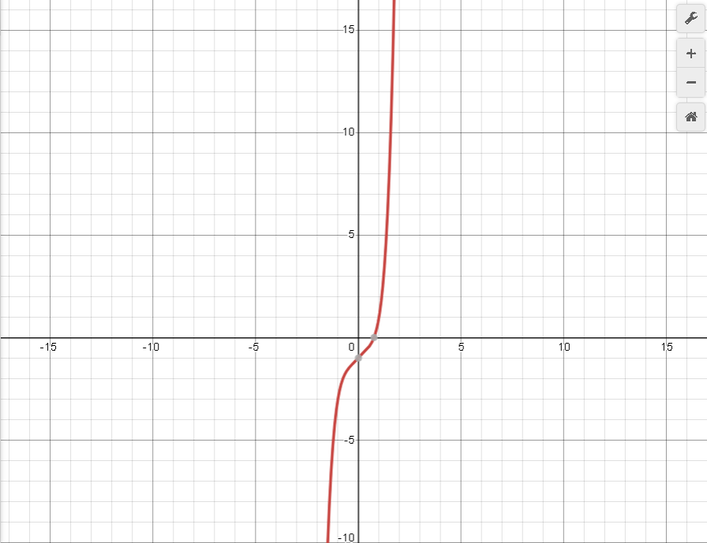
iteraciones | Xi | F(Xi) | F'(xi) | Ea | Et | Valor Verdadero
0 | 1 | 1 | 6 |  | 32.450331126 | 0.755
1 | 0.83333333333 | 0.23521090535 | 3.4112654321 | 20 | 10.375275938
2 | 0.76438211566 | 0.025329282693 | 2.7069157015 | 9.0205168672 | 1.2426643258
3 | 0.75502486723 | 0.00038628822689 | 2.6248565554 | 1.2393298333 | 0.0032936730911

E5 Sec
iteracion | X(i-1) | X(0) | F(x-1) | F(0) | Ea | Et | Valor Verdadero
1 | 0 | 1 | 5 | 4 |  | 136.35041803 | -2.751
2 | 1 | 5 | 4 | 140 | 80 | 281.75209015
$$X_{i+1}= X_{i} − \frac{f\left(X_{i}\right)(X_{i−1} − X_{i})}{f\left(X_{i−1}\right)−f(X_{i})}$$
3 | 5 | 0.88235294118 | 140 | 3.8184408712 | 466.66666667 | 132.07389826
4 | 0.88235294118 | 0.76689684034 | 3.8184408712 | 3.7384758671 | 15.054971511 | 127.87702073
5 | 0.76689684034 | -4.6308374788 | 3.7384758671 | -58.969547398 | 116.56065115 | 68.332878182
6 | -4.6308374788 | 0.44509911115 | -58.969547398 | 3.9509959029 | 1140.4059147 | 116.17953875
7 | 0.44509911115 | 0.12636370904 | 3.9509959029 | 4.6388944086 | 252.23650409 | 104.59337365
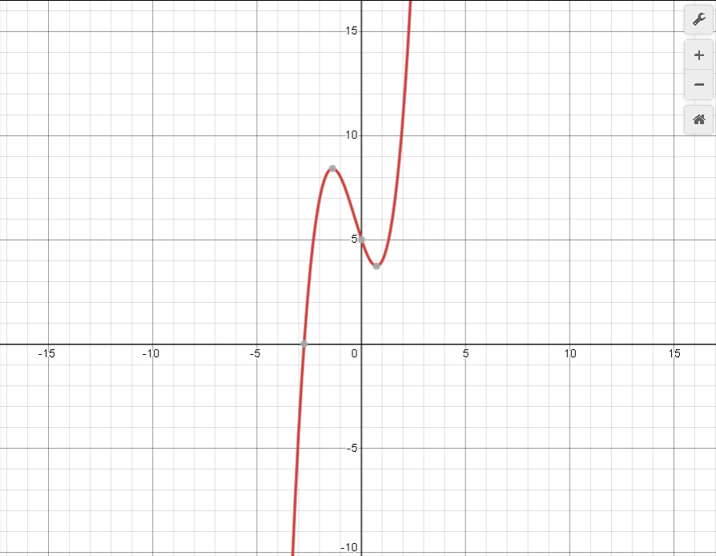
8 | 0.12636370904 | 2.2757794474 | 4.6388944086 | 15.138487155 | 94.447453633 | 182.72553426
9 | 2.2757794474 | -0.82328385265 | 15.138487155 | 7.5896291091 | 376.42707191 | 70.073287799
10 | -0.82328385265 | -3.9390850625 | 7.5896291091 | -28.786738206 | 79.099617307 | 43.187388678
11 | -3.9390850625 | -1.4733700846 | -28.786738206 | 8.3925092878 | 167.35204574 | 46.442381511
12 | -1.4733700846 | -2.0299584302 | 8.3925092878 | 6.8456934233 | 27.418706576 | 26.210162479
13 | -2.0299584302 | -4.4932336424 | 6.8456934233 | -52.045712053 | 54.821881261 | 63.330921208
14 | -4.4932336424 | -2.3162960848 | -52.045712053 | 4.8866602329 | 93.983561596 | 15.801669036
15 | -2.3162960848 | -2.5031485514 | 4.8866602329 | 3.0910886039 | 7.4646974714 | 9.0095037647
16 | -2.5031485514 | -2.8248163261 | 3.0910886039 | -1.0868321591 | 11.387210266 | 2.6832543119
17 | -2.8248163261 | -2.7411386065 | -1.0868321591 | 0.14077741459 | 3.0526628385 | 0.35846577508
18 | -2.7411386065 | -2.7507344367 | 0.14077741459 | 0.0052012678833 | 0.34884611445 | 0.0096533359208
19 | -2.7507344367 | -2.7511025729 | 0.0052012678833 | -2.6567932936E-05 | 0.013381404749 | 0.003728567763

E7 New-Raph
iteracion | Xi | F(Xi) | F'(xi) | Ea | Et | Valor Vardadero
1 | 6 | -4 | 11.5 |  | 4.8525214082 | 6.306
2 | 6.347826087 | 0.62595545328 | 15.15973535 | 5.4794520548 | 0.66327445221
3 | 6.3065354286 | 0.0093789164185 | 14.706300239 | 0.65472808066 | 0.0084907800264

iteracion | Xi | F(Xi) | F'(xi) | Ea | Et | Valor Vardadero
1 | 1 | 1 | -1 |  | 32.432432432 | 1.48
2 | 2 | -2 | -4.5 | 50 | 35.135135135
3 | 1.5555555556 | -0.2414266118 | -3.3148148148 | 28.571428571 | 5.1051051051
4 | 1.4827229464 | -0.0090341551186 | -3.0640825676 | 4.9120848451 | 0.18398286555
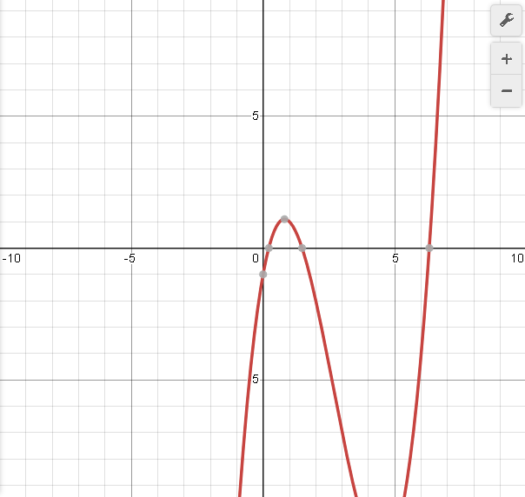
iteracion | Xi | F(Xi) | F'(xi) | Ea | Et | Valor Vardadero
1 | 0 | -1 | 5.5 |  | 100 | 0.214
2 | 0.18181818182 | -0.12922614576 | 4.0950413223 | 100 | 15.038232795
3 | 0.21337491973 | -0.0036960089192 | 3.8612939267 | 14.789337919 | 0.29209358311
4 | 0.21433211413 | -3.3711980575E-06 | 3.8542504697 | 0.44659401733 | 0.15519351919

E9 New-Raph
iteracion | xi | F(xi) | F'(xi) | Ea | Et | Valor Verdadero
1 | 0 | 5 | -10 |  | 100 | 0.507
2 | 0.5 | 0.0625 | -9.5 | 100 | 1.3806706114
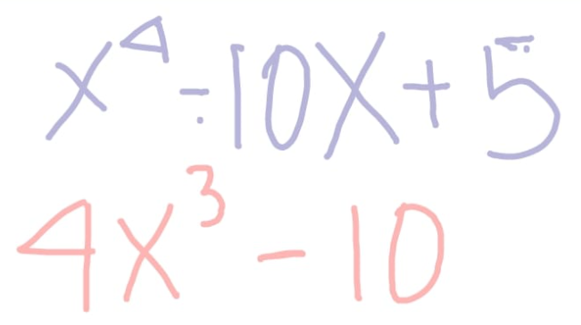
3 | 0.50657894737 | 6.5495203311E-05 | -9.4800023236 | 1.2987012987 | 0.083047856327
4 | 0.50658585614 | 7.3494099695E-11 | -9.479981048 | 0.0013637915357 | 0.081685178807
5 | 0.50658585615 | 0 | -9.4799810479 | 1.5303578386E-09 | 0.081685177278
6 | 0.50658585615 | 0 | -9.4799810479 | 0 | 0.081685177278
7 | 0.50658585615 | 0 | -9.4799810479 | 0 | 0.081685177278
8 | 0.50658585615 | 0 | -9.4799810479 | 0 | 0.081685177278
9 | 0.50658585615 | 0 | -9.4799810479 | 0 | 0.081685177278
10 | 0.50658585615 | 0 | -9.4799810479 | 0 | 0.081685177278
11 | 0.50658585615 | 0 | -9.4799810479 | 0 | 0.081685177278
12 | 0.50658585615 | 0 | -9.4799810479 | 0 | 0.081685177278
13 | 0.50658585615 | 0 | -9.4799810479 | 0 | 0.081685177278

